Spring
Spring
 | 1. Tổng quan
 | * SPRING FRAMEWORK là gì?
 |  | - Spring là framework được giới thiệu 2003 bởi Rod Johnson.
 |  | - Spring là mã nguồn mở sử dụng để phát triển ứng dụng java phổ biến nhất hiện nay.
 |  | - Spring MVC được tổ chức một cách rõ ràng theo MVC pattern.
 |  | - Spring hỗ trợ IoC, DI giúp dễ dàng mở rộng ứng dụng
 |  | - Spring rất nhẹ trong việc phát triển và triển khai.
 |  | - Spring cung cấp cơ chế điều khiển transaction

 |  |  | DAO |  |  | ORM
 |  | JDBC Transac |  |  |  | Spring Data JPA
 |  |  |  |  |  |  | JEE | WEB

 |  |  |  |  |  |  | JMS, EJB, Remoting… | Spring Web MVC Integration
 |  |  |  | AOP Aspectj Integration

 |  |  |  |  |  | Core IoC Container

 | * SPRING BOOT
 |  | - Spring Boot là một dự án bổ sung của Spring, nhằm đơn giản hóa việc phát triển ứng dụng Spring.
 |  | - Dễ dàng hơn trong việc thiết lập và phát triển ứng dụng.
 |  | - Nguyên tắc “Cấu hình mặc định” giảm thiểu viết mã cấu hình
 |  | - Cho phép nhúng Web Server vào ứng dụng.
 |  | - Có thể chạy ứng dụng web chạy bằng cơ chế dòng lệnh hoặc xuất ra file war để triển khai lên Web Server.
 |  | - Dễ dàng tương tác với hệ sinh thái công nghệ của Spring (JDBC, ORM, Security…)
 |  | - Spring boot = Spring framework + Web server + XML Annotation Configuration

 | * Một số dự án khác của Spring
 |  | - Spring Security
 |  | - Spring Batch
 |  | - Spring Social
 |  | - Spring clound
 |  | - Spring Mobile
 |  | - Spring for android

 | 2. REQUEST MAPPING
 |  | @RequestMapping được sử dụng để ánh xạ (Method , URL và Parameter) với một phương thức
 |  |  | @RequestMapping(value, method, params)
 |  | Mapping Annotation phân biệt Method Mapping Annotation phân biệt Method Mapping Annotation phân biệt Method
 |  |  | @GetMapping(value, params) -> chỉ dùng với GET
 |  |  | @PostMapping(value, params) -> chỉ dùng với POST
 |  |  | @PutMapping(value, params) -> chỉ dùng với PUT
 |  |  | @DeleteMapping(value, params) -> chỉ dùng với DELETE
 |  |  | @PatchMapping(value, params) -> chỉ dùng với PATCH

 | 3. @REQUESTPARAM
 |  | @RequestParam được sử dụng để nhận các tham số từ người dùng
 |  | @RequestParam(name[, defaultValue][, required]) Type value
 |  |  | name: Tên tham số
 |  |  | defaultValue: Giá trị mặt định
 |  |  | required: Bắt buộc phải có hay không [true]

 | 4. @REQUESTPART
 |  | @RequestPart được sử dụng để nhận file upload từ client
 |  | @RequestPart(name[, required]) MultipartFile value
 |  |  | name: Tên tham số
 |  |  | required: Bắt buộc phải có hay không [true]

 | 5. @COOKIEVALUE
 |  | @CookieValue(name[, defaultValue][, required]) String value
 |  |  | name: Tên tham số
 |  |  | defaultValue: Giá trị mặt định nếu không tồn tại
 |  |  | required: Bắt buộc phải có hay không [true]

 | 6. @PATHVARIABLE
 |  | @PathVariable(name, required) Type value
 |  |  | name: Tên biến đường dẫn
 |  |  | required: Có bắt buộc hay không [true]

 | 7. MODEL & @MODELATTRIBUTE
 |  | - Model là nơi chứa dữ liệu do các thành phần khác tạo ra để chia sẻ với View
 |  | - Trong Controller có 3 cách để đưa dữ liệu (attribute) vào Model với tên là name và giá trị là value.
 |  |  | Model.addAttribute(name, value)
 |  |  | MappingMethod(@ModelAttribute(name) Type value)
 |  |  | @ModelAttribute(name) Type method(){…return value;}

 | 8. VALIDATION BEAN
 |  | Null, Empty
 |  |  | @NotBlank(), @NotEmpty(), @NotNull(), @Null()
 |  | Number
 |  |  | @Negative(), @NegativeOrZero(), @Positive(), @PositiveOrZero()
 |  |  | @DecimalMax("5"), @DecimalMin("6.5")
 |  |  | @Max(5), @Min(6), @Size(min=0, max=1)
 |  |  | @Digits(integer=3, fraction=2)
 |  | Email, Regular Expression
 |  |  | @Email(), @Pattern(regexp="")
 |  | Time
 |  |  | @Future(), @FutureOrPresent(), @Past(), @PastOrPresent()
 |  | Boolean
 |  |  | @AssertFalse(), @AssertTrue()
 |  | CUSTOMIZING ERROR MESSAGES
 |  |  | <annotation>.<bean>.<property>

 | 9. SPRING BEANS
 |  | UNDERSTANDING @AUTOWIRED
 |  |  | Spring sẽ tìm kiếm đối tượng (bean) trong môi trường của nó có kiểu tương ứng với biến và liến kết biến với đối tượng tìm thấy hoặc báo lỗi nếu không tìm thấy
 |  | SPRING BEAN AND DI
 |  |  | Spring Bean là các bean được Spring quản lý. Các bean này gồm:
 |  |  |  | Bean hệ thống (built-in)
 |  |  |  |  | HttpServletRequest
 |  |  |  |  | HttpServletResponse
 |  |  |  |  | HttpSession
 |  |  |  |  | ServletContext
 |  |  |  |  | …
 |  |  |  | Bean do người sử dụng (user-defined) nạp vào
 |  |  | DI (Dependence Injection = “Tiêm các đối tượng cần thiết”) là cách thức liên kết các Spring Bean vào các biến cần thiết của chương trình.
 |  |  | Ví dụ:
 |  |  |  | @Autowired HttpSession session;
 |  |  |  | @Autowired ServletContext application;
 |  |  | IoC Container (Inversion of Control = “Đảo ngược điều khiển”) là engine làm nhiệm vụ nạp bean từ bên ngoài vào hệ thống nhằm cho phép điều khiển theo mã tùy biến của bean bên ngoài.
 |  | @Autowired
 |  |  | Dựa vào kiểu dữ liệu của biến để tìm kiếm và liên kết đến Spring Bean có kiểu phù hợp.
 |  |  | Nếu có nhiều hơn một Spring Bean có kiểu phù hợp với biến thì hệ thống sẽ báo lỗi
 |  | SPRING BEAN SCOPES
 |  |  | Mặc định khi khai báo một bean bằng cách cấu hình hoặc annotation thì bean sẽ được tạo ra một đối tượng duy nhất (singleton) và được nạp vào hệ thống ngay từ đầu và phục vụ cho toàn ứng dụng.
 |  |  | Spring cung cấp một số annotation cho phép khai báo bean để yêu cầu hệ thống nạp và quản lý vòng đời của chúng.
 |  |  | @ApplicationScope
 |  |  |  | Tạo bean ngay từ đầu, chia sẻ trên phạm vi application và giải phóng khi ứng dụng kết thúc
 |  |  | @SessionScope
 |  |  |  | Tạo bean ngay từ lúc bắt đầu một phiên, chia sẻ trên phạm vi session và giải phóng khi session timeout
 |  |  | @RequestScope
 |  |  |  | Tạo bean ngay từ lúc bắt đầu một request, chia sẻ trên phạm vi request và giải phóng ngay khi request kết thúc
 | 10. SPRING DATA JPA
 |  | JPAREPOSITORY
 |  |  | APPLICATION.PROPERTIES - THÔNG SỐ KẾT NỐI CSDL
 |  |  |  | spring.datasource.url=<dburl>
 |  |  |  | spring.datasource.username=<username>
 |  |  |  | spring.datasource.password=<password>
 |  |  |  | spring.datasource.driverClassName=<driver>

 |  |  |  | spring.jpa.hibernate.dialect=<dialect>
 |  |  |  | spring.jpa.hibernate.ddl-auto=<none|create|create-drop|validate|update>

 |  |  |  | spring.jpa.show-sql=<true|false>
 |  |  |  | spring.jpa.properties.hibernate.format_sql=<true|false>
 |  | ERD - ENTITY RELATIONAL DIAGRAM

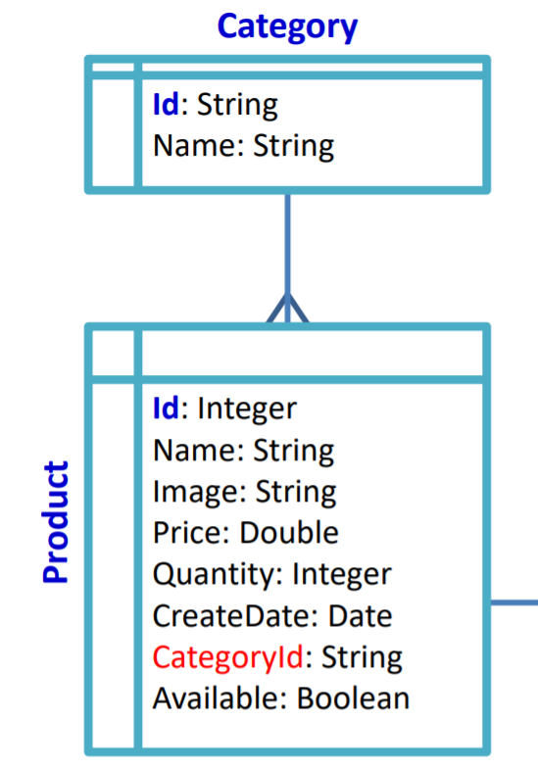
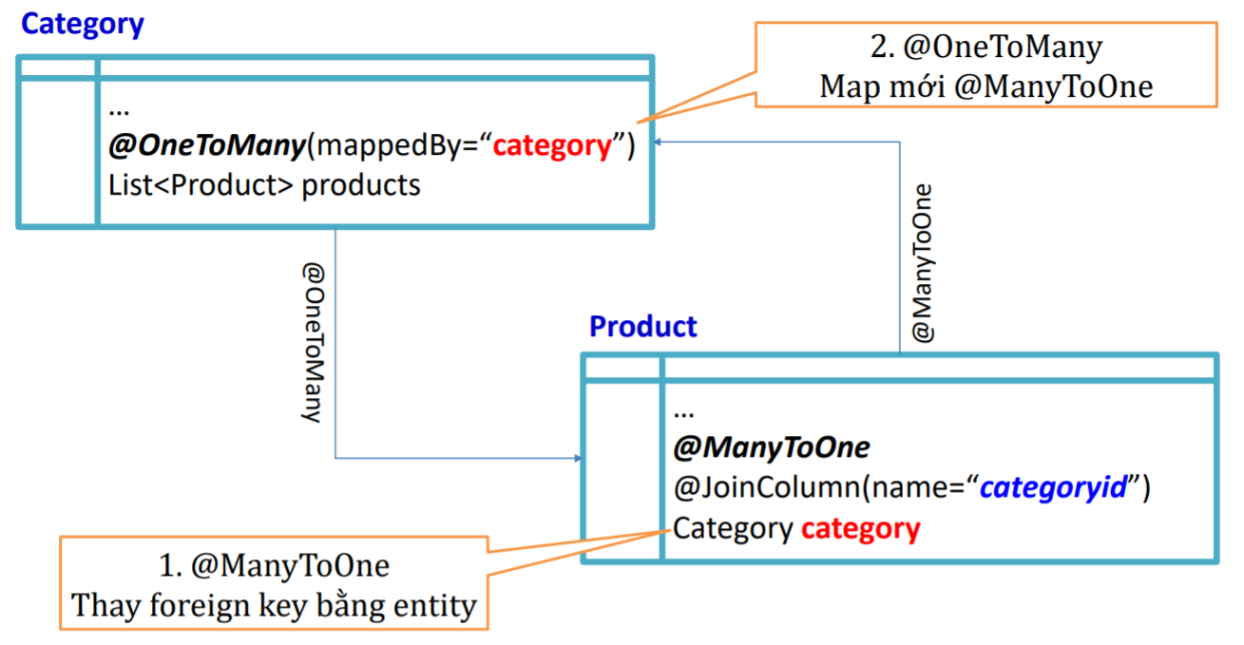

 |  | JPAREPOSITORY API DETAIL
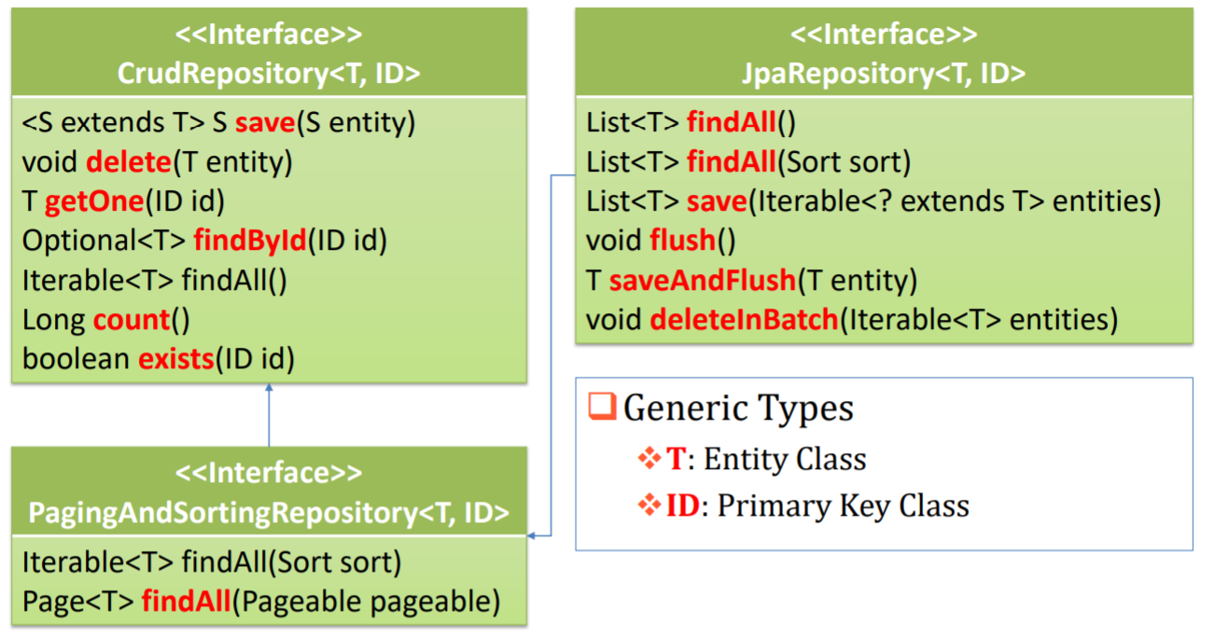

 |  | @QUERY()
 |  |  | @Query(value, name, nativeQuery)
 |  |  | Value: câu lệnh JPQL hoặc SQL (nếu nativeQuery=true)
 |  |  | Name: tên của @NamedQuery đã được khai báo entity

OOP(Java core)
I. OOP
 | * Định nghĩa: là một cách viết code giúp chương trình, cấu trúc dễ đọc hơn, dễ bảo trì hơn, dễ dò lỗi và tăng tính sử dụng lại của code
 | * 2 Khái niệm chính:
 |  | Class: định nghĩa cho 1 tập dữ liệu, đối tượng nào đó, nó là một hình mẫu chung cho một khái niệm gì đó
 |  | Object: là một cái cụ thể cho cái khái niệm chung chung trên
 | * 4 tính chất:
 |  | Tính đóng gói: các trường thuộc tính và các phương thức sẽ có liên quan đến nhau, code bên ngoài class sẽ không thể thao tác trực tiếp hoặc thay đổi trạng thái của đối tượng đó mà phải thông qua các phương thức được tạo trong đó
 |  | Tính kế thừa: định nghĩa một lớp cha và các lớp con có thể kế thừa sử dụng
 |  | Tính đa hình: cho phép các đối tượng khách nhau cùng thực thi một phương thức nhưng theo những cách khách nhau - Thể hiện qua: nạp trồng phương thức (overloading) và ghi đè phương thức(overriding)
 |  | Tính trừu tượng: phương thức trừu tượng là những phương thức tổng quát, không cần chi tiết bên trong và không thực thi gì, tính trừu tượng nghĩa là chọn ra các thuộc tính, phương thức của đối tượng cần cho việc giải quyết bài toán đang lập trình
II. Java core
 | 1. Quy tắc đặt tên
 |  | * Quy tắc chung: tên không quá 20 kí tự, có nghĩa, tránh đặt tên tương tự nhau, tránh dùng các từ khóa và ngôn ngữ khác nhau
 |  | 1.1 Đặt tên biến
 |  |  | - Tên đặt theo quy tắc lạc đà (Camel case), VD: diemTrungBinh
 |  |  | - Tên biến gắn liền với kiểu dữ liệu, VD: List studentList, Set studentSet
 |  | 1.2 Đặt tên hằng số
 |  |  | - Hằng số phải viết hoa và ngăn cách giữa các từ bằng dấu _
 |  | 1.3 Đặt tên phương thức
 |  |  | - Chữ đầu tiên là một động từ và các từ tiếp theo viết hoa theo quy tắc lạc đà
 |  | 1.4 Đặt tên class và interface
 |  |  | - Chữ cái đầu tiên viết hoa và có hậu tố thể hiện ý nghĩa của class đó, VD: Class userEntity
 |  | 1.5 Đặt tên package
 |  |  | - phải viết thường
 |  | 1.6 Đặt tên package
 |  |  | - Chữ cái đầu tiên của mỗi từ phải viết hoa

 | 2. Kiểu dữ liệu
 |  | Có 8 kiểu dữ liệu nguyên thủy

 |  |  | Kiểu | Mặc định | bit | Khả năng lưu trữ
 |  |  |  |  |  | Giá trị nhỏ nhất | Giá trị lớn nhất
 |  |  | byte | 0 | 8 | -2^7 | +2^7-1
 |  |  | short | 0 | 16 | -2^15 | +2^15-1
 |  |  | int | 0 | 32 | -2^31 | +2^31-1
 |  |  | long | 0L | 64 | -2^63 | +2^63-1
 |  |  | float | 0.0F | 32 | -3.40292347x10^38 | +3.40292347x10^38
 |  |  | double | 0 | 64 | -1.7976931348623x10^308 | +1.7976931348623x10^308
 |  |  | char | \u0000' | 16 | \u0000' | \uFFFF'
 |  |  | boolean | FALSE | 1 | FALSE | TRUE

 | 3. Toán tử
 |  | Số học: +, -, *, /, %, ++, --
 |  | So sánh: >, <, >=, <=, ==, !=
 |  | Logic: &&, ||, !
 |  | Gán: =, +=, -=, *=, /=, %=

 | 4. Toán tử điều kiện
 |  | <điều kiện> ? <giá trị đúng> : <giá trị sai>
 |  | if(<<điều kiện>>) {<<công việc 1>>} else { <<công việc 2>> }

 |  | switch (<biểu thức>) { case <giá trị 1>: // Công việc 1 break; case <giá trị 2>: // Công việc 2 break; … default: // Công việc N+1 break; }

 | 5. Vòng lặp
 |  | Vòng lặp while:
 |  |  | while (<điều kiện>) { // công việc }
 |  | Vòng lặp do…while
 |  |  | do { // công việc } while (<điều kiện>);
 |  | Vòng lặp for
 |  |  | for (khởi đầu ; điều kiện; bước nhảy){ // công việc }
 |  | Vòng lặp for each
 |  |  | for (<kiểu> x : <tập hợp>){ // Xử lý phần tử x }
 |  | break dùng để ngắt lệnh lặp continue dùng để thực hiện lần lặp tiếp theo ngay lặp tức

 | 6. Mảng
 |  | Khai báo không khởi tạo
 |  |  | int[] a / int a[]; mảng số nguyên chưa biết số phần tử
 |  |  | String[] c = new String[5]; mảng String có 5 phần tử
 |  | Khai báo có khởi tạo
 |  |  | Double[] d1 = new Double[]{1,2,3}
 |  |  | Double[] d2 = {1,2,3}
 |  |  | Khởi tạo mảng có 3 phần tử

 | 7. ArrayList
 |  | ArrayList<Type> a = new ArrayList<Type>();
 |  | Các thao tác thường dùng
 |  | Phương thức |  |  | Mô tả
 |  | boolean add(Object) |  |  | Thêm vào cuối
 |  | void add(index, Object) |  |  | Chèn thêm phần tử vào vị trí
 |  | boolean remove(Object) |  |  | Xóa phần tử
 |  | Object remove(index) |  |  | Xóa và nhận phần tử tại vị trí
 |  | void clear() |  |  | Xóa sạch
 |  | Object set(index, Object elem) |  |  | Thay đổi phần tử tại vị trí
 |  | Object get(index) |  |  | Truy xuất phần tử tại vị trí
 |  | int size() |  |  | Số phần tử
 |  | boolean contains(Object) |  |  | Kiểm tra sự tồn tại
 |  | boolean isEmpty() |  |  | Kiểm tra rỗng
 |  | int indexOf(Object elem) |  |  | Tìm vị trí phần tử
 |  | int binarySearch (List list, Object key) |  |  | Tìm kiếm theo thuật toán chia đôi
 |  | void fill (List list, Object value) |  |  | Gán giá trị cho tất cả phần tử
 |  | void shuffle (List list) |  |  | Hoán vị ngẫu nhiên
 |  | void sort (List list) |  |  | Sắp xếp tăng dần
 |  | void reverse (List list) |  |  | Đảo ngược
 |  | void rotate (List list, int distance) |  |  | Xoay vòng
 |  | void swap(List list, int i, int j) |  |  | Tráo đổi
 |  | addAll(Collection) |  |  | Hợp 2 tập hợp
 |  | removeAll(Collection) |  |  | Hiệu 2 tập hợp
 |  | retainAll(Collection) |  |  | Giao 2 tập hợp
 |  | boolean containsAll(Collection) |  |  | Kiểm tra sự tồn tại
 |  | toArray(T[]) |  |  | Chuyển đổi sang mảng

 | 8. Chuỗi
 |  | Phương thức |  |  | Mô tả
 |  | equals() |  |  | So sánh bằng có phân biệt hoa/thường
 |  | equalsIgnoreCase() |  |  | So sánh bằng không phân biệt hoa/thường
 |  | contains() |  |  | Kiểm tra có chứa hay không
 |  | startsWith() |  |  | Kiểm tra có bắt đầu bởi hay không
 |  | endsWith () |  |  | Kiểm tra có kết thúc bởi hay không
 |  | matches () |  |  | So khớp với hay không?
 |  | indexOf() |  |  | Tìm vị trí xuất hiện đầu tiên của chuỗi con
 |  | lastIndexOf() |  |  | Tìm vị trí xuất hiện cuối cùng của chuỗi con
 |  | toLowerCase () |  |  | Đổi in thường
 |  | toUpperCase () |  |  | Đổi in hoa
 |  | trim() |  |  | Cắt các ký tự trắng 2 đầu chuỗi
 |  | length() |  |  | Lấy độ dài chuỗi
 |  | substring() |  |  | Lấy chuỗi con
 |  | charAt (index) |  |  | Lấy ký tự tại vị trí
 |  | replaceAll(find, replace) |  |  | Tìm kiếm và thay thế tất cả
 |  | split(separator) |  |  | Tách chuỗi thành mảng

 | 9. static
 |  | Là 1 biến tĩnh, vùng nhớ không thay đổi, sử dụng để tham chiếu thuộc tính chung của tất cả đối tượng
 | 10. final
 |  | Biến final: bạn không thể thay đổi giá trị của biến final (nó sẽ là hằng số).
 |  | Phương thức final: không thể ghi đè
 |  | Lớp final: không thể kế thừa
 |  | Biến static final trống: Một biến final mà không được khởi tạo tại thời điểm khai báo được gọi là biến final trống

 | 11. Collections
 |  | Phương thức |  |  | Mô tả
 |  | int binarySearch (List list, Object key) |  |  | Tìm kiếm nhị phân
 |  | void fill (List list, Object obj) |  |  | Gán giá trị cho các phần tử
 |  | void shuffle (List list) |  |  | Hoán vị ngẫu nhiên
 |  | void sort (List list) |  |  | Sắp xếp tăng dần
 |  | void reverse (List list) |  |  | Đảo ngược
 |  | void rotate (List list, int distance) |  |  | Xoay vòng
 |  | void swap(List list, int i, int j) |  |  | Tráo đổi
 | 12. Map
 |  | Map là tập hợp các entry.
 |  | Mỗi entry gồm key và value
 |  | Sử dụng key để truy xuất giá trị của mỗi phần tử

 |  | Phương thức |  |  | Mô tả
 |  | Object put(Object key, Object value) |  |  | Bổ sung hoặc cập nhật một entry
 |  | Object get(Object key) |  |  | Lấy value theo key
 |  | Object remove(Object key) |  |  | Xóa một phần tử theo key
 |  | boolean containsKey(Object key) |  |  | Kiểm tra sự tồn tại entry theo key
 |  | int size() |  |  | Lấy số lượng entry
 |  | boolean isEmpty() |  |  | Kiểm tra có rỗng hay không
 |  | void clear() |  |  | Xoá sạch các entry
 |  | Set keySet() |  |  | Lấy tập key
 |  | Collection values() |  |  | Lấy tập value
 |  | Set entrySet() |  |  | Lấy tập entry

 | 13. Exception
 |  | try{ //Khối lệnh } catch(…){ //Khối lệnh xử lý ngoại lệ }

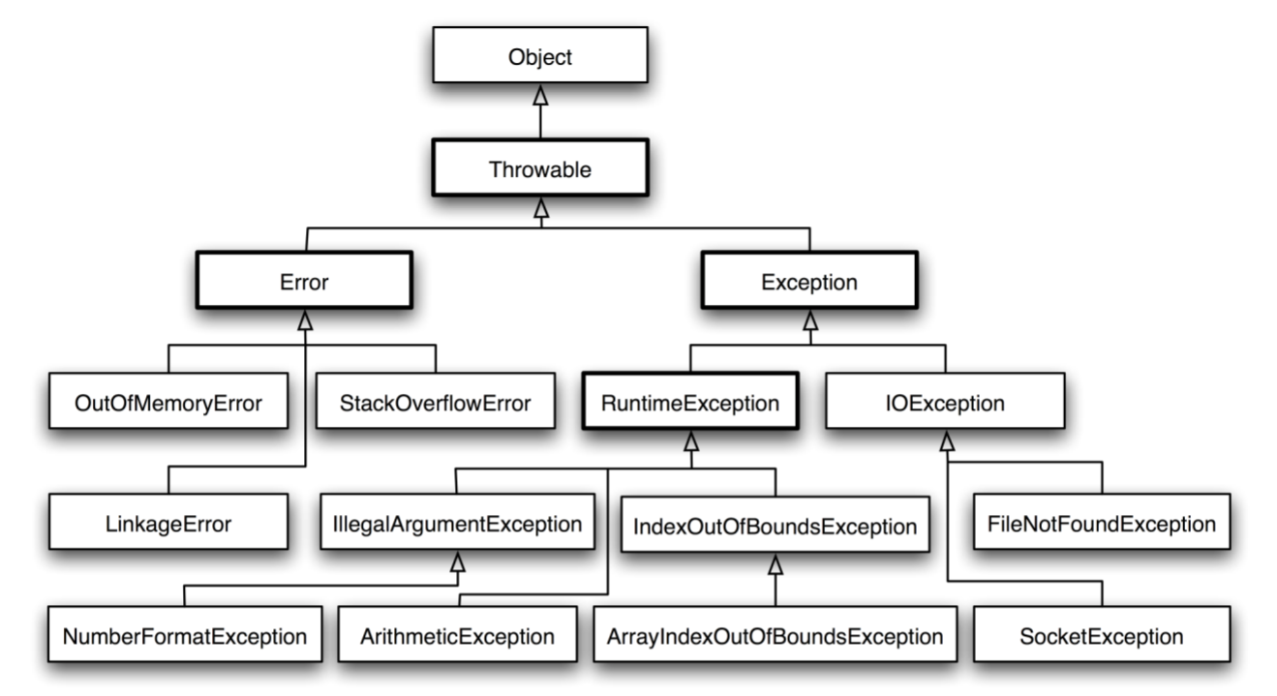

 | 14. Thread
 |  | Thread là đơn vị nhỏ nhất của mã thực thi mà đoạn mã đó thực hiện một nhiệm vụ cụ thể.
 |  | Một ứng dụng có thể được chia nhỏ thành nhiều nhiệm vụ và mỗi nhiệm vụ có thể được giao cho một thread.
 |  | Nhiều thread cùng thực hiện đồng thời được gọi là đa luồng (multithread).
 |  | Các quá trình đang chạy dường như là đồng thời, nhưng thực ra nó không phải là như vậy.

Design Pattern
Design Pattern

 | 1. MVC Pattern
 |  | MVC Pattern là viết tắt của Model-View-Controller Pattern. Mẫu này được sử dụng để phân tách các mối quan tâm của ứng dụng.

 |  | Model - Mô hình đại diện cho một đối tượng hoặc JAVA POJO mang dữ liệu. Nó cũng có thể có logic để cập nhật bộ điều khiển nếu dữ liệu của nó thay đổi.
 |  | View - Chế độ xem thể hiện sự trực quan hóa của dữ liệu mà mô hình chứa.
 |  | Controller - Bộ điều khiển hoạt động trên cả mô hình và chế độ xem. Nó kiểm soát luồng dữ liệu vào đối tượng mô hình và cập nhật chế độ xem bất cứ khi nào dữ liệu thay đổi. Nó giữ cho chế độ xem và mô hình tách biệt.

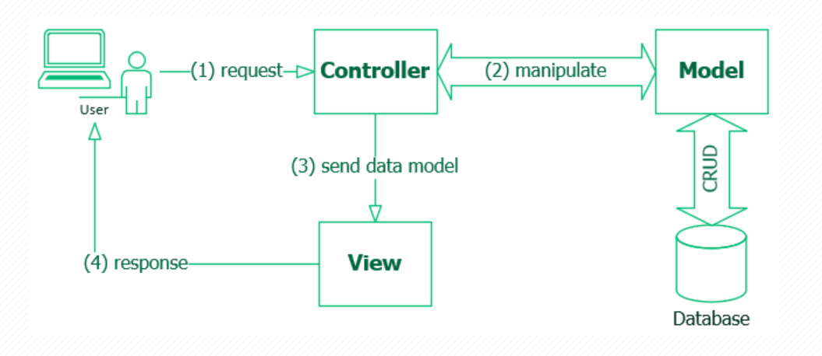

 |  | * Lợi ích
 |  |  | - MVC cho phép phát triển ứng dụng nhanh chóng. Chúng ta có thể tạo một Model trước và chuyển thông tin này cho nhóm phát triển giao diện người dùng. Họ có thể bắt đầu implement phần View song song với đội Backend implement Controller và logic để phát triển nhanh hơn.
 |  |  | - Giảm độ phức tạp của code.
 |  |  | - Tăng khả năng tái sử dụng.
 |  |  | - Giảm bớt sự phụ thuộc trong code, dễ bảo trì, dễ nâng cấp hơn.

 | 2. Template Method Pattern
 |  | * Định nghĩa: Template Method Pattern là một trong những Pattern thuộc nhóm hành vi (Behavior Pattern). Pattern này nói rằng “Định nghĩa một bộ khung của một thuật toán trong một chức năng, chuyển giao việc thực hiện nó cho các lớp con. Mẫu Template Method cho phép lớp con định nghĩa lại cách thực hiện của một thuật toán, mà không phải thay đổi cấu trúc thuật toán“.

 |  | * Cài đặt Template Method Pattern
 |  |  | AbstractClass :
 |  |  |  | Định nghĩa các phương thức trừu tượng cho từng bước có thể được điều chỉnh bởi các lớp con.
 |  |  |  | Cài đặt một phương thức duy nhất điều khiển thuật toán và gọi các bước riêng lẻ đã được cài đặt ở các lớp con.
 |  |  | ConcreteClass:
 |  |  |  | Là một thuật toán cụ thể, cài đặt các phương thức của
 |  |  |  | AbstractClass. Các thuật toán này ghi đè lên các phương thức trừu tượng để cung cấp các triển khai thực sự. Nó không thể ghi đè phương thức duy nhất đã được cài đặt ở AbstractClass (templateMethod).

Strust
Strust
 | * Struts là gì?
 |  | Struts là một framework mã nguồn mở
 |  | Mục đích của framework này là phát triển các ứng dụng web bằng cách sử dụng MVC Pattern và công nghệ J2EE đơn giản và dễ dàng

 | * Thành phần cơ bản của Struts
 |  | Model: Bao gồm các quy tắc và business entities để quản lý tổ chức và các thao tác dữ liệu. Bạn có thể sử dụng lại model của ứng dụng hoặc tự xây dựng model cho riêng mình.
 |  | View: Chịu trách nhiệm trình bày những thông tin được cung cấp bởi model. Bằng cách sử dụng HTML, thư viện tab,.. bạn có thể mở rộng khả năng của view.
 |  | ActionServlet: Điều khiển và quản lý mọi yêu cầu khách hàng cũng như các thao tác dữ liệu.
 |  | ActionServlet: Điều khiển và quản lý mọi yêu cầu khách hàng cũng như các thao tác dữ liệu.
 | * Cơ chế hoạt động của struts
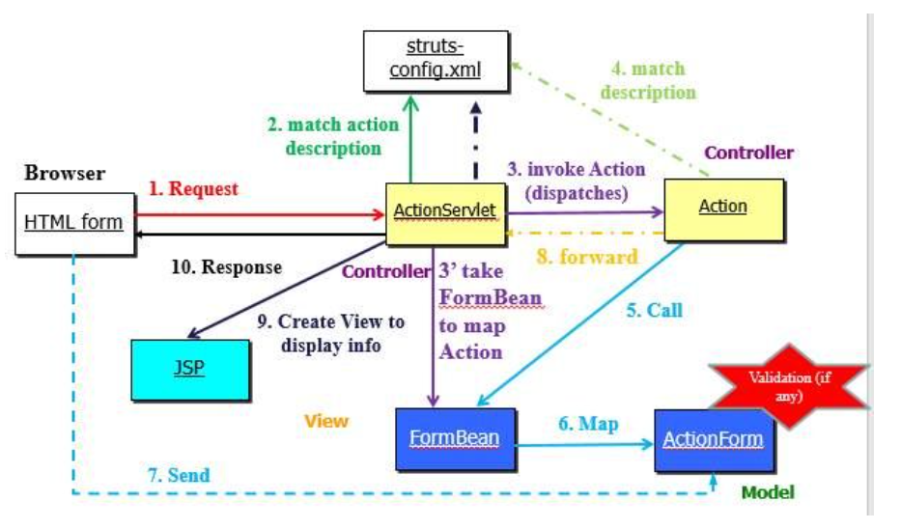

 |  | - Khi có yêu cầu truy xuất ứng dụng web của khách hàng, ActionServlet sẽ tiếp nhận chúng.
 |  | - Thành phần yêu cầu được Action Server trích xuất và so sánh với nội dung được mapping trong tập tin cấu hình struts-config.xml để tìm ra những thành phần tương tự để tiến hành xử lý.
 |  | - Struts sẽ báo lỗi khi không thể tìm thấy thành phần tương tự đó. Còn nếu tìm thấy thì tiến hành xác nhận action và view.
 |  | - Giá trị tương ứng sẽ được lưu trữ trong Form Bean. Tuy nhiên, nếu validation được áp dụng thì mọi dữ liệu cần được kiểm tra rồi mới được lưu trữ.
 |  | - Khi đón nhận dữ liệu từ Form Bean, action sẽ gọi các thành phần tương tự là java bean hay java object.
 |  | - Action phải trả lại kết quả cho Action Servlet và mapping trong struts-config.xml để chắc chắn rằng view kết xuất cho khách hàng ngay sau khi xử lý hoàn tất.
 |  | - Khi đã xác định xong, các dữ liệu nói trên sẽ được đổ vào trang JSP tương ứng và chuyển kết quả đến Action Servlet.
 |  | - Action Servlet cung cấp kết quả cho người dùng và hoàn tất quá trình xử lý.

 | * Cơ chế hoạt động của Struts 2 Framework.
 |  | Cơ chế hoạt động tương tự như mô hình MVC của Struts1 Framework nhưng điểm khác biệt nó là pull-framework nghĩa là dữ liệu được lấy trực tiếp từ action để đưa đến view.
 |  | Controller: FilterDispatcher là servlet Filter có nhiệm vụ đón nhận request và dựa trên cấu hình (có thể là xml hay annotation) để xác định action cụ thể để đón nhận request cho xử lýModel: Action là một java class đảm bảo đặc tính của một object trong mô hình hướng đối tượng và thỏa tính chất của JavaBeanView: Result là một kết xuất hay một dạng xác định action hay trang chuyển về và trình bày trên Web Browser.
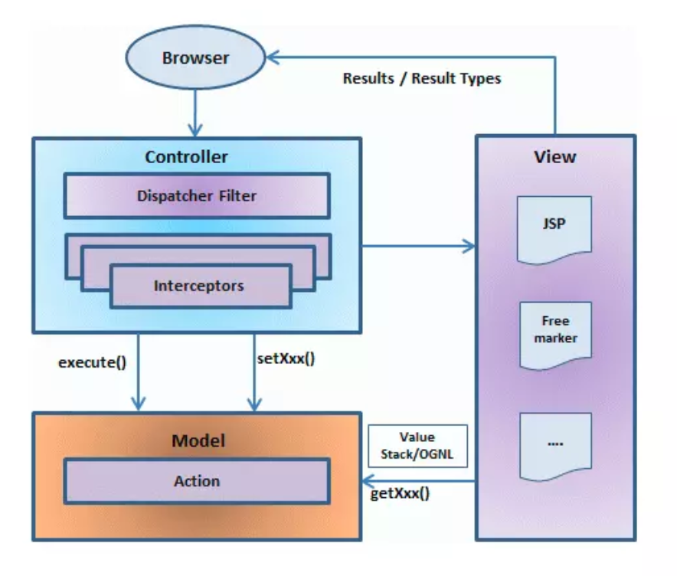

 |  | Người dùng gửi request tới máy chủ để yêu cầu một số tài nguyên (ví dụ các trang).FilterDispatcher xem xét yêu cầu và sau đó xác định action thích hợp.Chức năng interceptor đã cấu hình được áp dụng như xác nhận hợp lệ, upload file, vvAction đã chọn được thực thi để thực hiện thao tác được yêu cầu.Một lần nữa, interceptor đã cấu hình được áp dụng để thực hiện bất kỳ post-processing nếu cần thiết.Cuối cùng kết quả được chuẩn bị bởi view và trả kết quả cho người dùng.Ứng dụng hello world với Struts 2.

